Hoja1
Clave CIDAM | Clave Laboratorio | Nombre del equipo | Marca | Modelo | Serie | Ubicación | Rango de uso | Clave de certificado de calibración | Ubicación del certificado | Fabricante | Nombre del proveedor | Número de factura | Fotografias | Estado
NA | LABE_EQ_031 | Motor monofásico (bomba de vacío) | Siemens | 1RF30544YC31 | A7B10000005072 | Laboratorio de Análisis de Alimentos y Bebidas (LABE) | No indicado | No aplica | No aplica | Siemens | No indicado | No indicado | 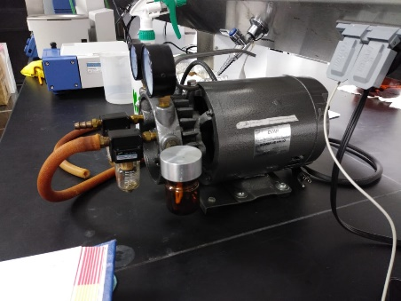 | EN USO

